Хомуты
КрепАвто. www.krepauto.ru Хомуты
 | Итого |  |  |  |  |  |  |  | 0 | 0.0
Вид крепежа | Артикул | Фото | Наименование | Группа | Оригинальный номер | Цена до 100 шт | Цена от 100 шт | Фасовка КРАТНО | Кол-во | Сумма, руб
Хомут | U0001 | 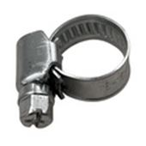 | Хомут червячный W1 8-16 мм | Универсальный |  | 7.8 | 7.1 | 100 |  | 0.0 | 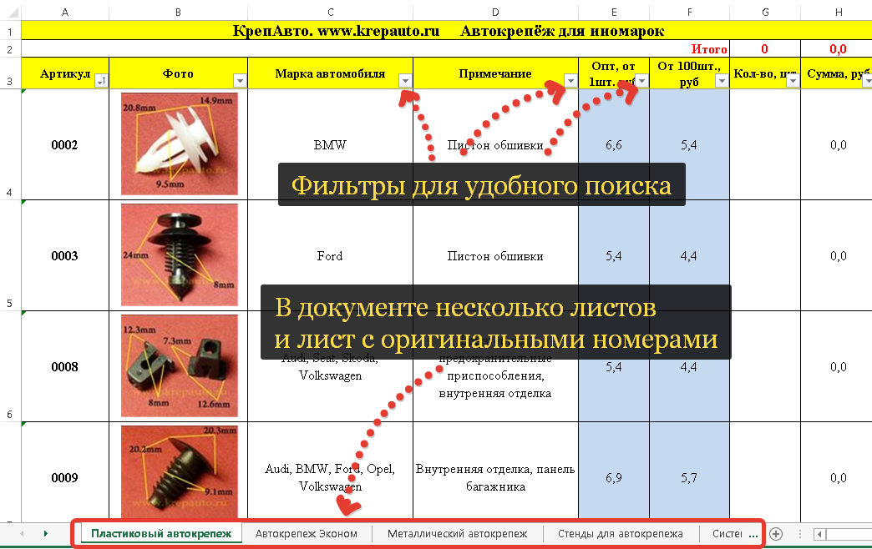
Хомут | U0002 | 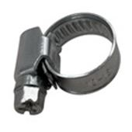 | Хомут червячный W1 10-16 мм | Универсальный | KVP01119080-10009 | 7.9 | 7.2 | 100 |  | 0.0
Хомут | U0003 | 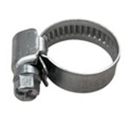 | Хомут червячный W1 12-22 мм | Универсальный | KVP01106012-02209 | 8.1 | 7.3 | 100 |  | 0.0
Хомут | U0004 | 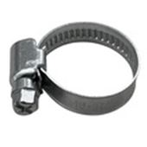 | Хомут червячный W1 16-27 мм | Универсальный | KVP01108016-02709 | 8.8 | 8.0 | 100 |  | 0.0
Хомут | U0005 | 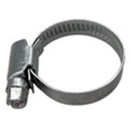 | Хомут червячный W1 20-32 мм | Универсальный | KVP01110020-03209 | 9.5 | 8.6 | 100 |  | 0.0
Хомут | U0006 | 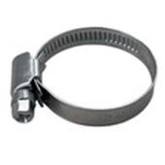 | Хомут червячный W1 25-40 мм | Универсальный | KVP01111025-04009 | 10.3 | 9.3 | 100 |  | 0.0
Хомут | U0007 | 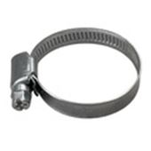 | Хомут червячный W1 30-45 мм | Универсальный |  | 10.8 | 9.8 | 100 |  | 0.0
Хомут | U0008 | 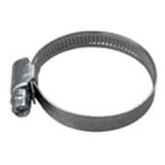 | Хомут червячный W1 32-50 мм | Универсальный | KVP01114032-05009 | 11.1 | 10 | 100 |  | 0.0
Хомут | U0009 | 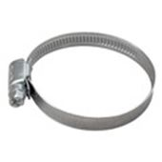 | Хомут червячный W1 40-60 мм | Универсальный | KVP01115040-06009 | 11.6 | 10.5 | 100 |  | 0.0
Хомут | U0010 | 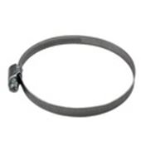 | Хомут червячный W1 70-90 мм | Универсальный | KVP01118070-09009 | 14.0 | 12.6 | 100 |  | 0.0
Хомут | U0011 | 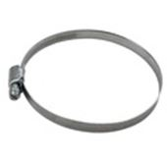 | Хомут червячный W1 80-100 мм | Универсальный | KVP01119080-10009 | 14.8 | 13.4 | 100 |  | 0.0
Хомут | U0012 | 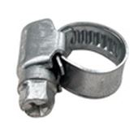 | Хомут червячный W1 8-12 мм | Универсальный | KVP01101008-01209 | 7.8 | 7.1 | 100 |  | 0.0
Хомут | U0013 | 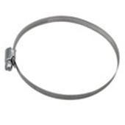 | Хомут червячный W1 90-110 мм | Универсальный | KVP01120090-11009 | 15.4 | 13.9 | 100 |  | 0.0
Хомут | U0014 | 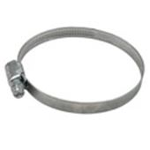 | Хомут червячный W1 60-80 мм | Универсальный | KVP01117060-08009 | 13.1 | 11.8 | 100 |  | 0.0
Хомут | U0049 | 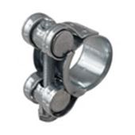 | Хомут силовой оцинк. W1 19-20 мм | Универсальный | KVP03102019-02018 | 17.2 | 15.5 | 100 |  | 0.0
Хомут | U0050 |  | Хомут силовой оцинк. W1 19-21 мм | Универсальный | KVP03103019-02118 | 22.0 | 19.8 | 100 |  | 0.0
Хомут | U0051 | 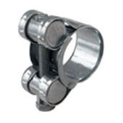 | Хомут силовой оцинк. W1 21-23 мм | Универсальный | KVP03105021-02318 | 24.1 | 21.7 | 100 |  | 0.0
Хомут | U0054 | 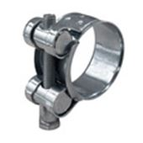 | Хомут силовой оцинк. W1 32-35 мм | Универсальный | KVP03109032-03520 | 29 | 26.1 | 100 |  | 0.0
Хомут | U0055 | 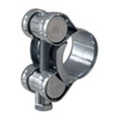 | Хомут силовой оцинк. W1 17-19 мм | Универсальный | KVP03101017-01918 | 21.8 | 19.7 | 100 |  | 0.0
Хомут | U0056 | 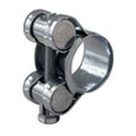 | Хомут силовой оцинк. W1 20-22 мм | Универсальный | KVP03104020-02218 | 23.4 | 21.1 | 100 |  | 0.0
Хомут | U0057 | 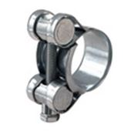 | Хомут силовой оцинк. W1 23-25 мм | Универсальный | KVP03106023-02518 | 24.8 | 22.4 | 100 |  | 0.0
Хомут | U0058 | 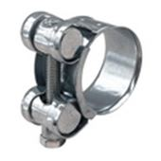 | Хомут силовой оцинк. W1 26-28 мм | Универсальный | KVP03107026-02818 | 25.4 | 22.9 | 100 |  | 0.0
Хомут | U0059 | 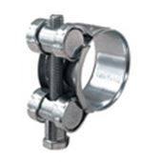 | Хомут силовой оцинк. W1 29-31 мм | Универсальный | KVP03108029-03120 | 28.4 | 25.6 | 100 |  | 0.0
Хомут | U0060 | 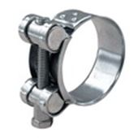 | Хомут силовой оцинк. W1 40-43 мм | Универсальный | KVP03111040-04320 | 33.4 | 30.1 | 100 |  | 0.0
Хомут | U0100 | 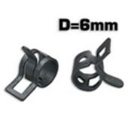 | Хомут пружинный VAG 6/6 мм | Универсальный | KVP06101006-00606 | 4.1 | 3.7 | 100 |  | 0.0
Хомут | U0101 | 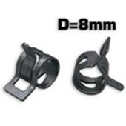 | Хомут пружинный VAG 8/8 мм | Универсальный | KVP06103008-00808 | 4.2 | 3.8 | 100 |  | 0.0
Хомут | U0102 | 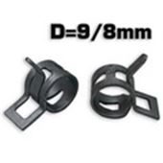 | Хомут пружинный VAG 9/8 мм | Универсальный | KVP06104009-00808 | 4.2 | 3.8 | 100 |  | 0.0
Хомут | U0103 | 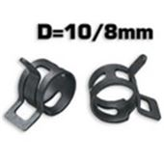 | Хомут пружинный VAG 10/8 мм | Универсальный | KVP06105010-00808 | 4.5 | 4.1 | 100 |  | 0.0
Хомут | U0104 | 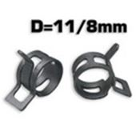 | Хомут пружинный VAG 11/8 мм | Универсальный | KVP06106011-00808 | 4.8 | 4.4 | 100 |  | 0.0
Хомут | U0105 | 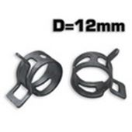 | Хомут пружинный VAG 12/12 мм | Универсальный | KVP06107012-01212 | 5.5 | 5.0 | 100 |  | 0.0
Хомут | U0106 | 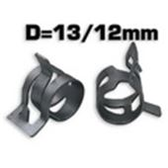 | Хомут пружинный VAG 13/12 мм | Универсальный | KVP06108013-01012 | 8.5 | 7.7 | 100 |  | 0.0
Хомут | U0107 | 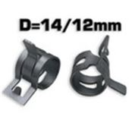 | Хомут пружинный VAG 14/12 мм | Универсальный | KVP06109014-01212 | 9.7 | 8.8 | 100 |  | 0.0
Хомут | U0150 | 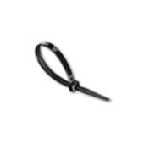 | Хомут пластиковый 2.5-100 черный (100 шт.) | Универсальный | KVP09601025-10025 | 25 | 22.5 | 100 |  | 0.0
Хомут | U0151 | 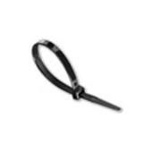 | Хомут пластиковый 2.5-150 черный (100 шт.) | Универсальный | KVP09602025-15025 | 32.5 | 29.3 | 100 |  | 0.0
Хомут | U0152 | 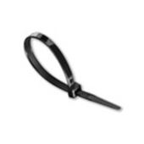 | Хомут пластиковый 3.6-200 черный (100 шт.) | Универсальный | KVP09606036-20036 | 65.7 | 59.2 | 100 |  | 0.0
Хомут | U0153 | 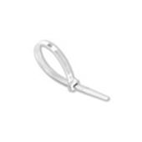 | Хомут пластиковый 2.5-100 белый (100 шт.) | Универсальный | KVP09701025-10025 | 25.0 | 22.5 | 100 |  | 0.0
Хомут | U0154 | 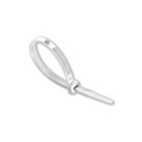 | Хомут пластиковый 2.5-200 белый (100 шт.) | Универсальный | KVP09703025-20025 | 43.3 | 39.0 | 100 |  | 0.0
Хомут | U0155 | 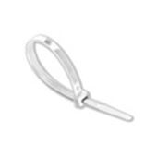 | Хомут пластиковый 3.6-150 белый (100 шт.) | Универсальный | KVP09705036-15036 | 49.1 | 44.2 | 100 |  | 0.0
Хомут | U0156 | 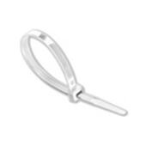 | Хомут пластиковый 3.6-200 белый (100 шт.) | Универсальный | KVP09706036-20036 | 65.7 | 59.2 | 100 |  | 0.0
Хомут | U0157 | 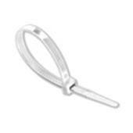 | Хомут пластиковый 3.6-250 белый (100 шт.) | Универсальный | KVP09707036-25036 | 84.7 | 76.3 | 100 |  | 0.0
Хомут | U0158 | 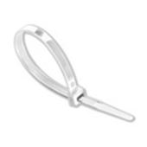 | Хомут пластиковый 3.6-300 белый (100 шт.) | Универсальный | KVP09708036-30036 | 101.3 | 91.2 | 100 |  | 0.0
Хомут | U0200 | 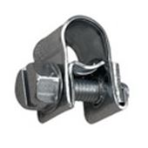 | Хомут стяжной Mini 6-8 W1 | Универсальный | KVP08101006-00809 | 8 | 7.2 | 100 |  | 0.0
Хомут | U0201 | 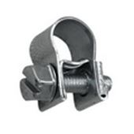 | Хомут стяжной Mini 7-9 W1 | Универсальный | KVP08102007-00909 | 8.1 | 7.3 | 100 |  | 0.0
Хомут | U0202 | 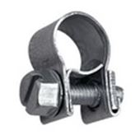 | Хомут стяжной Mini 8-10 W1 | Универсальный | KVP08103008-01009 | 8.2 | 7.4 | 100 |  | 0.0
Хомут | U0203 | 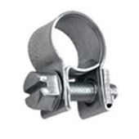 | Хомут стяжной Mini 9-11 W1 | Универсальный | KVP08104009-01109 | 8.5 | 7.7 | 100 |  | 0.0
Хомут | U0204 | 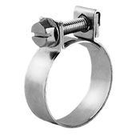 | Хомут стяжной Mini 10-12 W1 | Универсальный | KVP08105010-01209 | 8.7 | 7.9 | 100 |  | 0.0
Хомут | U0205 | 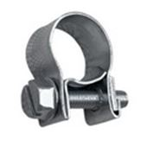 | Хомут стяжной Mini 11-13 W1 | Универсальный | KVP08106011-01309 | 8.8 | 8.0 | 100 |  | 0.0
Хомут | U0206 |  | Хомут стяжной Mini 12-14 W1 | Универсальный | KVP08107012-01409 | 8.9 | 8.1 | 100 |  | 0.0
Хомут | U0207 | 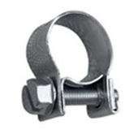 | Хомут стяжной Mini 13-15 W1 | Универсальный | KVP08108013-01509 | 9.1 | 8.2 | 100 |  | 0.0
Хомут | U0208 | 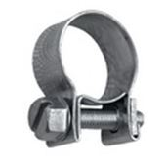 | Хомут стяжной Mini 14-16 W1 | Универсальный | KVP08109014-01609 | 9.2 | 8.3 | 100 |  | 0.0
Хомут | U0209 | 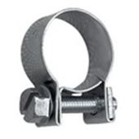 | Хомут стяжной Mini 15-17 W1 | Универсальный | KVP08110015-01709 | 9.8 | 8.9 | 100 |  | 0.0
Хомут | U0250 |  | Хомут скоба руббер 12/05 | Универсальный | KVP04102012-00512 | 8.5 | 7.7 | 100 |  | 0.0
Хомут | U0251 |  | Хомут скоба руббер 12/06 | Универсальный | KVP04103012-00612 | 9.3 | 8.4 | 100 |  | 0.0
Хомут | U0252 |  | Хомут скоба руббер 12/08 | Универсальный | KVP04104012-00812 | 10.1 | 9.1 | 100 |  | 0.0
Хомут | U0253 |  | Хомут скоба руббер 12/10 | Универсальный | KVP04105012-01012 | 10.8 | 9.8 | 100 |  | 0.0
Хомут | U0254 |  | Хомут скоба руббер 15/6 | Универсальный | KVP04101015-00615 | 10.6 | 9.6 | 100 |  | 0.0
Хомут | U0255 |  | Хомут скоба руббер 15/10 | Универсальный | KVP04103015-01015 | 11.4 | 10.3 | 100 |  | 0.0
Хомут | U0256 |  | Хомут скоба руббер 20/20 | Универсальный | KVP04102020-02020 | 18.0 | 16.2 | 100 |  | 0.0
Хомут | U0257 |  | Хомут скоба руббер 20/40 | Универсальный | KVP04106020-03820 | 27.0 | 24.3 | 100 |  | 0.0
Хомут | U0258 |  | Хомут скоба руббер 20/50 | Универсальный | KVP04111020-05020 | 34.0 | 30.6 | 100 |  | 0.0
Хомут | U0259 |  | Хомут скоба руббер 20/15 | Универсальный | KVP04101020-01520 | 16.0 | 14.4 | 100 |  | 0.0

